PORTAL-EST-SEPT-21-MINERD
Estado De Situación Financiera

Al 30 De Septiembre 2021
(Valores en RD$)

Activos

Activos corrientes
Efectivo y equivalente de efectivo | 134,464,474
Cuenta por cobrar a corto plazo | 154,400,054
Pagos anticipados | 9,702,994,139
Otros activos corrientes | 45,633,549
Total activos corrientes | 10,037,492,217

Activos no corrientes
Cuentas por cobrar a largo plazo | 8,280,460
Propiedad, planta y equipo neto | 174,039,868,139
Activos intangibles | 1,992,364,746
Total activos no corrientes | 176,040,513,345

Total activos | 186,078,005,562

Pasivos
Pasivos corrientes
Sobregiro bancario | (115,882)
Cuentas por pagar a corto plazo | (6,026,490,156)
Retenciones y acumulaciones por pagar | (715,643,792)
Otros pasivos corrientes | (486,130,555)
Total pasivos corrientes | (7,228,380,385)

Pasivos no corrientes
Otros pasivos a largo plazo no corrientes | (127,561,379)
Total pasivos no corrientes | (127,561,379)

Total pasivos | (7,355,941,764)

Patrimonio Institucional
Capital | (266,807,449)
Resultados positivos (ahorro)/negativo (desahorro) | (5,300,208,163)
Resultado acumulado | (173,155,048,186)
Intereses minoritarios

Total Patrimonio Institucional | (178,722,063,798)

Total Pasivos y Patrimonio | (186,078,005,562)

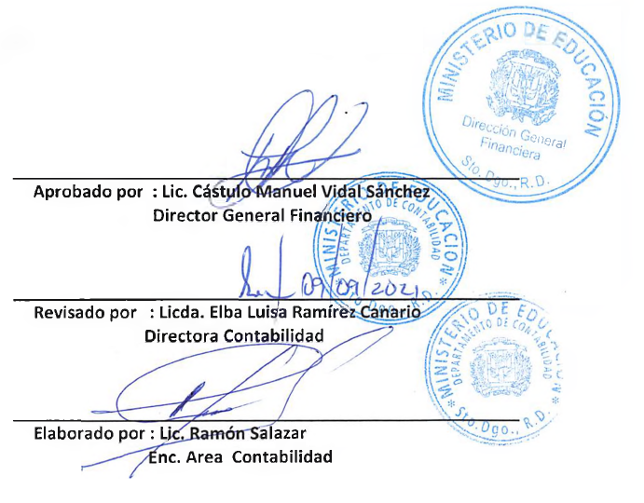

Aprobado por : Lic. Cástulo Manuel Vidal Sánchez
Director General Financiero | -

Revisado por : Licda. Elba Luisa Ramírez Canario.
Directora de Contabilidad

Elaborado por : Lic. Ramón Augusto Salazar F.
Encargado de Área en Contabilidad

